Sheet1
合计 Total |  |  |  | #REF!
大写金额 Amount in Words: |  | 玖佰贰拾元整

▌ 第二条 货款及付款方式 Payment Terms
付款方式 Payment Method: |  | √银行转账 □ 电汇 □ 其他:____________
付款时间 Payment Time: |  | □ 货到付款 √ 预付

▌ 第三条 交货条款 Delivery Terms
交货方式 Delivery Method: |  | √ 乙方送货 □ 甲方自提 □ 物流运输
交货地点 Delivery Address:
交货时间 Delivery Time: |  | 合同签订后____1__个工作日内
验收期限 Acceptance Period: |  | 收货后___7___个工作日内

▌ 第四条 质量保证 Quality Assurance
质保期 Warranty Period: |  | 自验收合格之日起__3____个月
质量标准 Quality Standard: |  | √原厂正品 □ 符合相关国家标准

▌ 第五条 违约责任 Breach Liability
乙方逾期违约金: |  | 每延误一天，按合同总额0.5%计
甲方逾期违约金: |  | 每延误一天，按未付款项0.3%计

▌ 第六条 争议解决 Dispute Resolution
适用法律: |  | 中华人民共和国法律
争议解决方式: |  | 协商 → 乙方所在地人民法院

甲方（买方）签署 Buyer Signature |  |  | 乙方（卖方）签署 Seller Signature
公司名称: | HONG KONG UNICORN TECHNOLOGY LIMITED |  | 公司名称: | 深圳欣亿扬微科技有限公司
授权代表: | Joy Kim |  | 授权代表: | 杨燕如
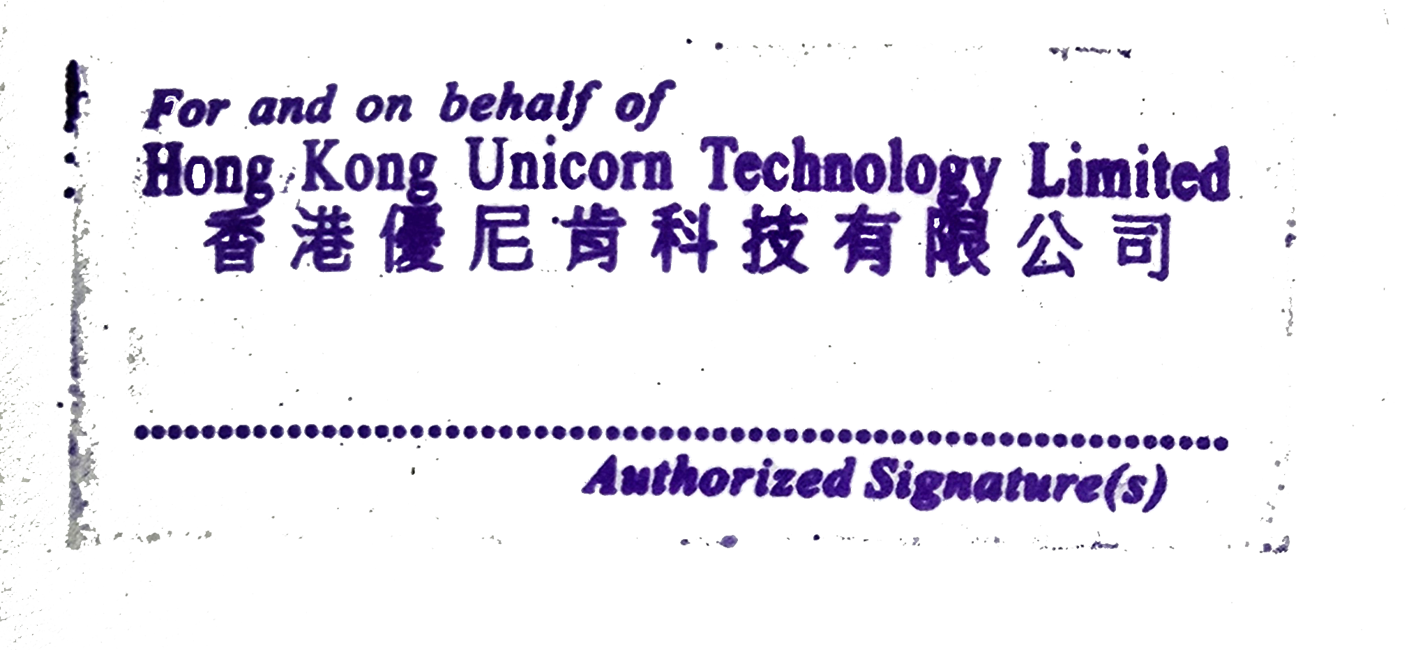
签字日期: | 205-11-14 |  | 签字日期: | 205-11-14
公章（盖章处）: |  |  | 公章（盖章处）:

本合同一式两份，双方各执一份，具有同等法律效力。This contract is made in duplicate, each party holding one copy.

